1 Anvisning
Underlag rapportering avvattningsdata
TMALL 1018
Registrering av avvattningsdata för belagda vägar ska ske i systemet PMSbeläggning från och med november 2019. Denna mall kan användas för att skapa ett underlag inför registreringen. Beskrivning av vilka åtgärder som ska rapporteras finns i TDOK 2019:0210 Data och dokumentation till förvaltande system - Väg respektive 2019:0299 Data om anläggningen - Hantering av data och dokumentation till/från förvaltande system - Väg.

Vid rapportering av åtgärder inom Basunderhåll Väg, använd flik 2 och 3 i mallen.
1. Flik 2 (BAS Reg. av projektinfo) är allmän information om underhållsområdet och kontraktet.
2. Flik 3 (BAS Reg. av utförda åtgärder) innehåller en tabell där utförda åtgärder registreras per riktning och sida för flera olika vägnummer inom underhållsområdet.
Vid registrering i PMSbeläggning måste sedan ett objekt skapas per vägnummer.

Vid rapportering av åtgärder i enskilda objekt, använd flik 4 (UHbel_IV Registrering) i mallen. Används inom Underhållsbeläggningsprojekt samt ombyggnad i befintlig sträckning.
1. Första delen är allmän information om objektet på vägnivå
2. Andra delen är åtgärdsregistrering per riktning och sida.
Endast data om ETT vägnummer ska rapporteras in på en blankett - ingår flera vägnummer måste flera blanketter användas (detta på grund av att positionering av åtgärderna ska ges per vägnummer och det är så PMSbeläggning är uppbyggt )

Grundregler för registrering per riktning och sida (se även bild nedan)
För en normal väg som ej är separerad och man åtgärdat på båda sidor innebär rapportering på både MED och MOT och för dem båda anges höger sida som åtgärd.
För en väg som är mötesseparerad med mittremsa kan det ibland behöva registreras uppgifter på både höger och vänster sida för respektive MED och MOT-riktning.
Om åtgärderna är lika i båda riktningarna går det bra att kopiera in samma information för den andra riktningen.
Ett objekt omfattar normalt en längre vägsträcka och kan innehålla flera olika åtgärder, även om respektive åtgärd endast är utförd på en kortare sträcka.
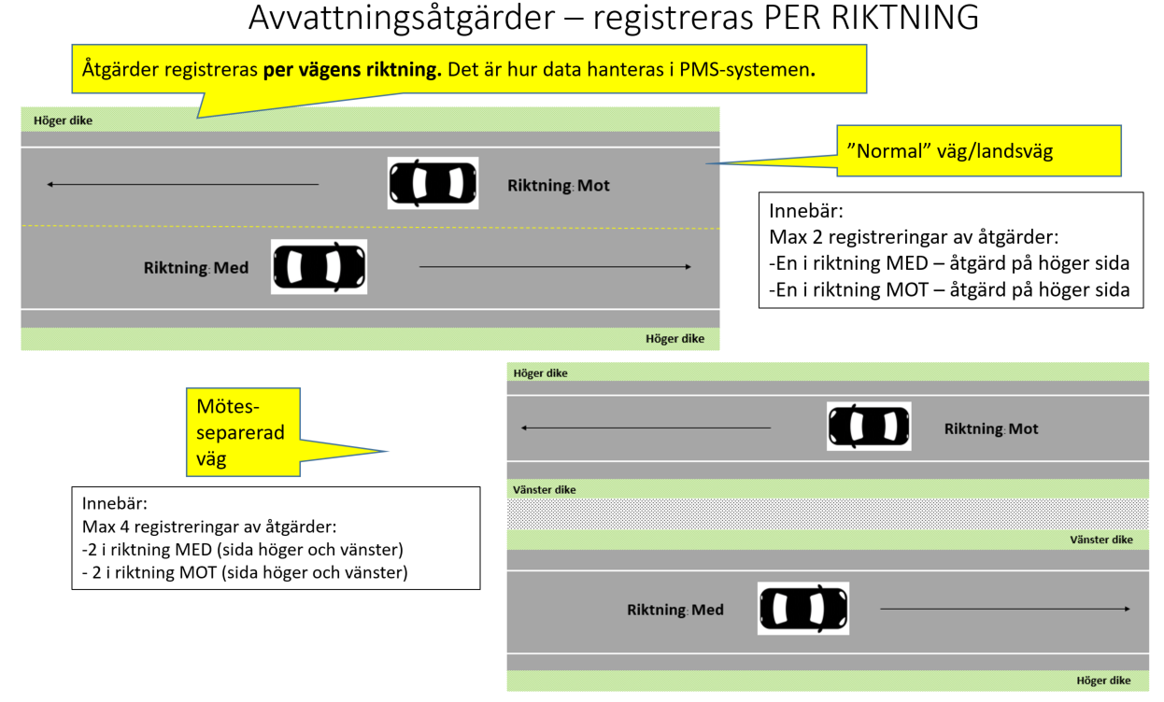

Begreppsförklaring:
Löpande längd: | Löpande längd är uppräkning av meter räknat från 0 vid vägens start/länsgräns räknat utifrån vägens riktning. En väg har därmed en annan längdräkning i riktning MOT då man även där räknar från länsgräns/vägnummrets start men då från andra hållet. Använd PMSV3 analysera sträcka för att hitta rätt löpande längd per riktning.
Vägens riktning: | Alla vägar har en utpekad riktning enligt den nationella vägdatabasen. Generaliserat kan sägas att vägriktningen är från syd till norr respektive från väst till öst, men undantag finns. Det vi vill veta är om registreringen av information gäller BÅDA riktningarna eller MED riktningen för vägen eller MOT riktningen. För en vanlig landsväg är alltså ena körfältet i medriktningen och det andra i motriktningen. Använd PMSV3 Analysera sträcka för att få klarhet i hur riktningen är på aktuell väg. På objektnivå kan man ange att det är BÅDA riktningarna som avses men för åtgärdsregistreringen gäller separat registrering per riktning.
Sida | Sida av vägen utifrån vald riktning. Valen är höger eller vänster. Vid normal väg kan endast EN sida vara aktuell per vägriktning. Se förklarande bilder ovan.

Utskriftsformat: Vid utskrift välj utskriftsformat "anpassa alla kolumner till en sida" för att få en snygg utskrift.

